記載例
消費税及び地方消費税に係る仕入控除税額報告書別紙 （緊急時介護人材確保・職場環境復旧等支援事業費補助金）

記載例
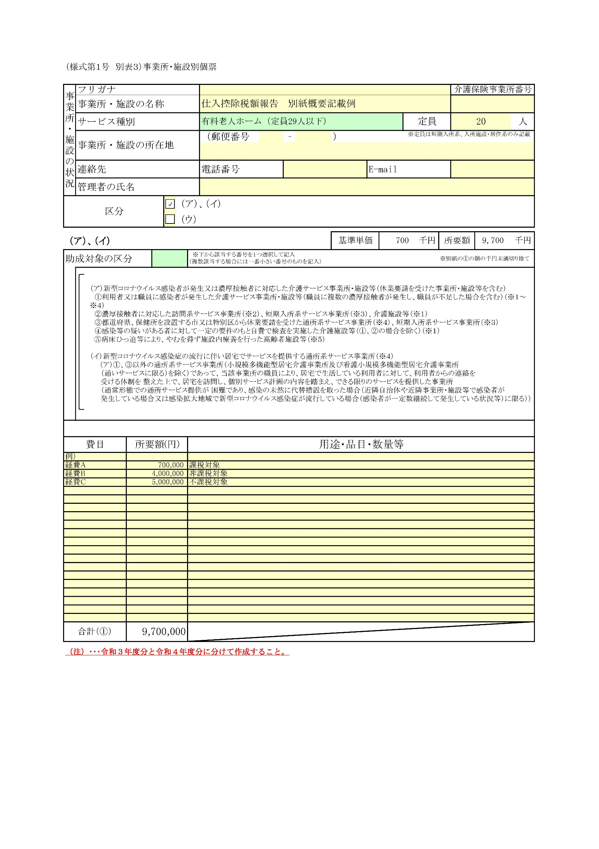
参考：施設別個票
 |  |  |  |  |  |  |  | （Ａ 個別対応方式用）

１ 施設名
 |  | 特別養護老人ホーム○○

２ 開設者氏名
 |  | 社会福祉法人○○○

３ 施設の所在地
 |  | ○○市○○町○○丁目○○－○○

補助金の実績報告時に提出した補助対象経費（事業所・施設別個票に記載した経費）を記載してください。
（Ａ）課税売上（に関する業務等）にのみ対応する補助対象経費の合計
（Ｂ）非課税売上（に関する業務等）にのみ対応する補助対象経費の合計
（Ｃ）課税売上と非課税売上の両方に対応する補助対象経費の合計
※非課税仕入は、消費税が課税されない仕入に関する補助対象経費の合計を記載してください。
４ 補助金確定額
 |  | 1,000,000 | 円

個票に記載した経費を振り分け
５ 仕入控除税額の概要
（１）補助対象経費の使途の内訳
 |  |  | 課税仕入 |  |  |  | 非課税仕入 | 合計 （Ｄ）
 |  |  | 課税売上対応分 （Ａ） |  | 非課税売上対応分（Ｂ） | 共通対応分 （Ｃ）
 | 経費の内訳 | 経費A | 700,000 |  |  |  |  | 700,000
 |  | 経費B |  |  | 4,000,000 |  |  | 4,000,000
 |  | 経費C |  |  |  |  | 5,000,000 | 5,000,000
 |  | 合計 | 700,000 |  | 4,000,000 |  | 5,000,000 | 9,700,000
（Ｅ）欄及び（Ｆ）欄の記載について不明な点がございましたら、ホームページに掲載している「確定申告書（付表２）のチェックポイント」をご確認ください。
（２）課税売上割合
 | 消費税の確定申告書 付表２「課税売上割合・控除対象仕入税額等の計算表」を確認し、記載してください。
（２）（のE）（F）は確定申告書から記載
 | 課税資産の譲渡等の対価の額（Ｅ） |  |  |  |  | 1,523,000,000
 |  | ※上記計算表④行「課税資産の譲渡等の対価の額」の金額（合計欄がある場合は、合計欄の金額）を記載してください。
 | 資産の譲渡等の対価の額（Ｆ） |  |  |  |  | 11,125,870,000
 |  | ※上記計算表⑦行「資産の譲渡等の対価の額」の金額（合計欄がある場合は、合計欄の金額）を記載してください。
 | 課税売上割合（Ｇ）=（Ｅ÷Ｆ） |  |  |  |  | 0.136888171
 | 消費税の確定申告の際、課税売上割合を切り捨て（小数点第２位以下の切り捨てなど）し、課税仕入れ等の税額を計算している場合、その課税売上割合を記載してください。(Ｈ) 該当しない場合は記載は不要です。
 | 計算に使用する課税売上割合（Ｉ）＝（Ｇ）（Ｈ）のうちいずれか低い方 |  |  |  |  | 0.136888171
確定申告時に課税売上割合の端数を切り捨てて計算し、確定申告をしている場合にのみ、その確定申告時に使用した課税売上割合（端数切捨て）をご記入ください。それ以外の場合には空欄で構いません。
確定申告時に課税売上割合の端数を切り捨てたか否かを確認するには、「確定申告書（付表２）のチェックポイント」をご確認ください。
（３）支出のうち課税仕入れの占める割合

 | 課税売上対応分（Ａ／Ｄ）＝ |  |  | 0.07216495 | ・・・・・・（Ｊ）
 | 共通対応分（Ｃ／Ｄ）＝ |  |  |  | ・・・・・・（Ｋ）

（４）補助金に係る仕入控除税額
 | 補助金確定額 × Ｊ × 10 / 110 ＝ |  |  |  | 6,560.45 | ・・・・・・（Ｌ）
 | 補助金確定額 × Ｋ × 10 / 110 × I ＝ |  |  |  | 0.00 | ・・・・・・（Ｍ）
 | 合計（Ｌ＋Ｍ）＝ |  |  |  | 6,560 | ・・・・・・（返還額）(小数点以下切り捨て)
 |  |  |  |  | 上記の合計金額が、仕入控除税額報告書に記載する仕入控除税額です。

（５）添付書類
 | ・この補助金の交付を受けた時期を課税期間に含む消費税及び地方消費税の確定申告書（第１表）（写し）
 | ・上記の確定申告書に添付した課税売上割合・控除対象仕入税額等の計算表（付表２）（写し）

